2022_04_data
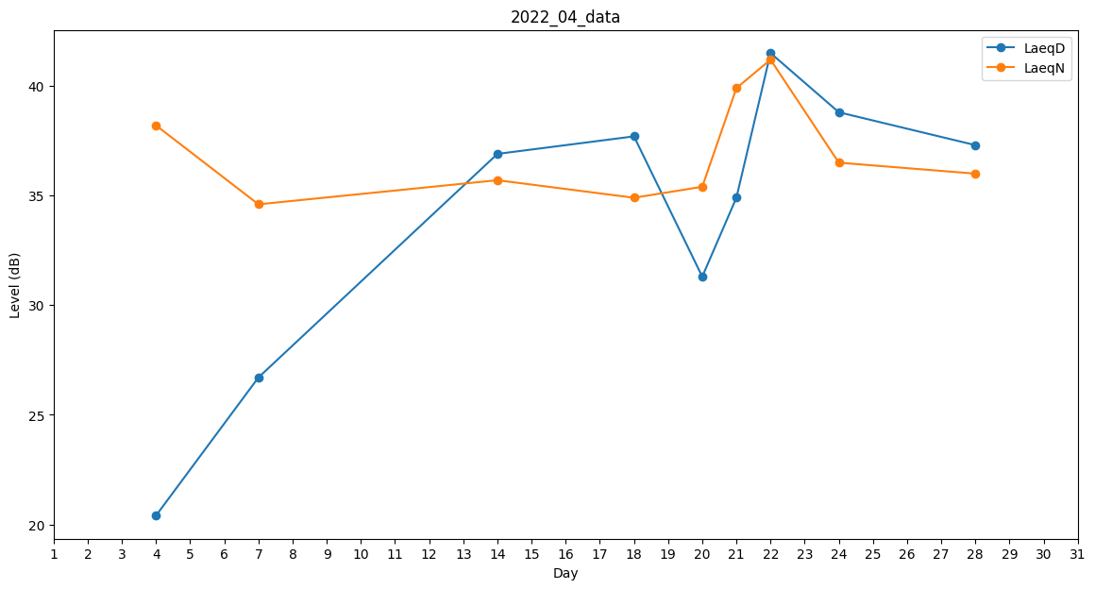
Day | LaeqD | LaeqN
1 | 29.5 | 0
2 | 0 | 0
3 | 0 | 0
4 | 20.4 | 38.2
5 | 0 | 0
6 | 0 | 35.7
7 | 26.7 | 34.6
8 | 0 | 27.5
9 | 0 | 0
10 | 0 | 0
11 | 0 | 0
12 | 0 | 0
13 | 32.8 | 0
14 | 36.9 | 35.7
15 | 0 | 0
16 | 0 | 0
17 | 0 | 0
18 | 37.7 | 34.9
19 | 37.4 | 0
20 | 31.3 | 35.4
21 | 34.9 | 39.9
22 | 41.5 | 41.2
23 | 0 | 0
24 | 38.8 | 36.5
25 | 0 | 0
26 | 0 | 0
27 | 0 | 0
28 | 37.3 | 36
29 | 0 | 0
30 | 0 | 0

